Isidro Huarte
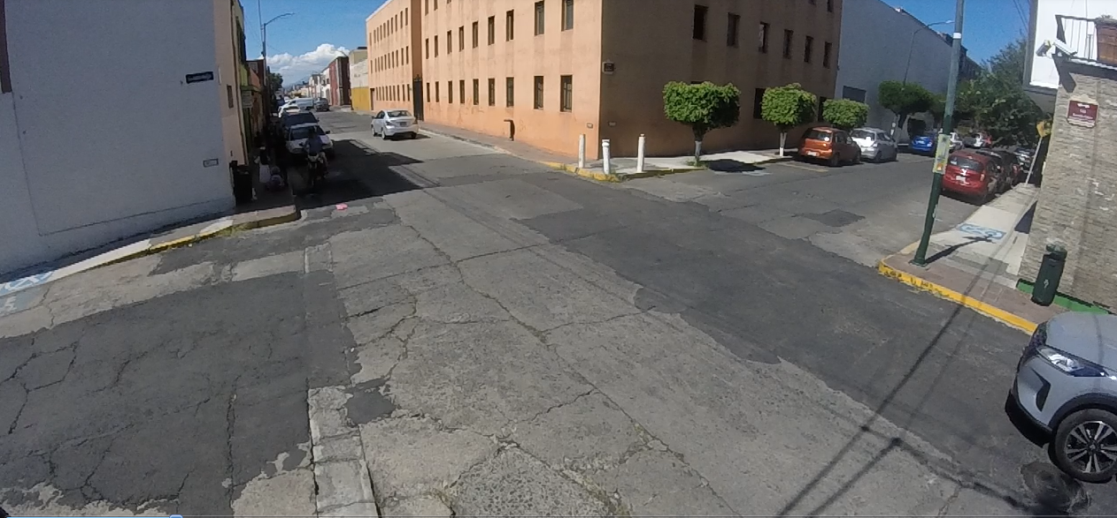

SBL
SBS
SBR

EBL

EBS

EBR
NBR

NBS

NBL

 | Isidro Huarte
 | Hora |  | Motocicleta | Ap | Ac | B | B3 | C2 | C3 | T2-S1 | T3-S2 | T3-S3 | T2-S1-R2 | SUMA | TOTAL HORA | PEATONES |  |  |  | periodo |  | peatones
NBS | 13:00:00 | 13:15:00 | 18 | 51 | 30 | 3 |  |  |  |  |  |  |  | 102 | 386 | 49 | 86% | 448 | 61% | 13:00:00 | 13:15:00 | 71
 | 13:15:00 | 13:30:00 | 12 | 55 | 33 | 4 |  |  |  |  |  |  |  | 104 |  | 16 |  |  |  | 13:15:00 | 13:30:00 | 52 | Factor de horario de maxima demanda
 | 13:30:00 | 13:45:00 | 10 | 41 | 35 | 5 |  |  |  |  |  |  |  | 91 |  | 20 |  |  |  | 13:30:00 | 13:45:00 | 55
 | 13:45:00 | 14:00:00 | 11 | 45 | 30 | 3 |  |  |  |  |  |  |  | 89 |  | 16 |  |  |  | 13:45:00 | 14:00:00 | 66 | FHMD15=VHMD/(4x qmax)
NBL | 13:00:00 | 13:15:00 |  |  |  |  |  |  |  |  |  |  |  | 0 | 0 |  | 0% |  |  |  |  |  | FHDM15= 244/4x71
 | 13:15:00 | 13:30:00 |  |  |  |  |  |  |  |  |  |  |  | 0 |  |  |  |  |  |  |  |  | FHDM15= | 1.16
 | 13:30:00 | 13:45:00 |  |  |  |  |  |  |  |  |  |  |  | 0 |  | 1
 | 13:45:00 | 14:00:00 |  |  |  |  |  |  |  |  |  |  |  | 0 |  |  |  |  |  |  |  |  | Volumen horario de maxima demanda
NBR | 13:00:00 | 13:15:00 | 1 | 8 | 5 |  |  |  |  |  |  |  |  | 14 | 62 | 3 | 14% |  |  |  |  |  | VHMD/4=
 | 13:15:00 | 13:30:00 | 2 | 4 | 1 |  |  | 1 |  |  |  |  |  | 8 |  | 2 |  |  |  |  |  |  | 71/4 =17.75
 | 13:30:00 | 13:45:00 | 5 | 13 | 6 |  |  |  |  |  |  |  |  | 24 |  | 3
 | 13:45:00 | 14:00:00 | 5 | 9 | 2 |  |  |  |  |  |  |  |  | 16 |  | 1 |  |  |  |  |  |  | tasa de flujo maximo en un periodo de 15 minutos
SBS | 13:00:00 | 13:15:00 | 2 | 7 | 7 |  |  |  |  |  |  |  |  | 16 | 76 | 6 | 80% | 95 | 13% | periodo |  | vehiculos mixtos
 | 13:15:00 | 13:30:00 | 2 | 13 | 4 |  |  |  |  |  |  |  |  | 19 |  | 15 |  |  |  | 13:00:00 | 13:15:00 | 202 | 13:00 a 13:15 con 202 vehiculos | con 71 peatones
 | 13:30:00 | 13:45:00 | 2 | 10 | 5 |  |  |  |  |  |  |  |  | 17 |  | 10 |  |  |  | 13:15:00 | 13:30:00 | 178
 | 13:45:00 | 14:00:00 | 1 | 15 | 7 | 1 |  |  |  |  |  |  |  | 24 |  | 25 |  |  |  | 13:30:00 | 13:45:00 | 172 | maxima demanda al periodo correponde
SBL | 13:00:00 | 13:15:00 | 3 | 3 | 3 |  |  |  |  |  |  |  |  | 9 | 19 |  | 20% |  |  | 13:45:00 | 14:00:00 | 179
 | 13:15:00 | 13:30:00 | 1 | 4 | 1 |  |  |  |  |  |  |  |  | 6 |  |  |  |  |  |  |  |  | 244 | peatones/ hora
 | 13:30:00 | 13:45:00 |  |  | 1 |  |  |  |  |  |  |  |  | 1 |  | 4 |  |  |  | Factor de horario de maxima demanda
 | 13:45:00 | 14:00:00 | 1 | 2 |  |  |  |  |  |  |  |  |  | 3 |  | 1
SBR | 13:00:00 | 13:15:00 |  |  |  |  |  |  |  |  |  |  |  | 0 | 0 |  | 0% |  |  | FHMD15=VHMD/(4x qmax)
 | 13:15:00 | 13:30:00 |  |  |  |  |  |  |  |  |  |  |  | 0 |  | 7 |  |  |  | FHDM15= 732/4x202
 | 13:30:00 | 13:45:00 |  |  |  |  |  |  |  |  |  |  |  | 0 |  | 5 |  |  |  | FHDM15= | 1.1
 | 13:45:00 | 14:00:00 |  |  |  |  |  |  |  |  |  |  |  | 0 |  | 6
EBS | 13:00:00 | 13:15:00 | 5 | 23 | 15 |  |  |  |  |  |  |  |  | 43 | 123 | 13 | 65% | 189 | 26% | Volumen horario de maxima demanda
 | 13:15:00 | 13:30:00 | 6 | 12 | 7 |  |  |  |  |  |  |  |  | 25 |  | 12 |  |  |  | VHMD/4=
 | 13:30:00 | 13:45:00 | 4 | 12 | 5 |  |  |  |  |  |  |  |  | 21 |  | 6 |  |  |  | 202/4 =50.5
 | 13:45:00 | 14:00:00 | 6 | 17 | 11 |  |  |  |  |  |  |  |  | 34 |  | 14
EBL | 13:00:00 | 13:15:00 | 1 | 8 | 3 |  |  | 1 |  |  |  |  |  | 13 | 52 |  | 28% |  |  | tasa de flujo maximo en un periodo de 15 minutos
 | 13:15:00 | 13:30:00 |  | 10 | 2 |  |  |  |  |  |  |  |  | 12
 | 13:30:00 | 13:45:00 | 2 | 10 | 4 |  |  |  |  |  |  |  |  | 16 |  | 4 |  |  |  | 13:00 a 13:15 con 202 vehiculos
 | 13:45:00 | 14:00:00 | 1 | 7 | 3 |  |  |  |  |  |  |  |  | 11 |  | 3
EBR | 13:00:00 | 13:15:00 | 1 | 1 | 3 |  |  |  |  |  |  |  |  | 5 | 14 |  | 7% |  |  | maxima demanda al periodo correponde
 | 13:15:00 | 13:30:00 |  | 4 |  |  |  |  |  |  |  |  |  | 4
 | 13:30:00 | 13:45:00 | 1 | 1 | 1 |  |  |  |  |  |  |  |  | 3 |  | 2 |  |  |  | 732 | vehiculos mixtos/ hora
 | 13:45:00 | 14:00:00 |  |  | 2 |  |  |  |  |  |  |  |  | 2
 | Suma |  | 103 | 385 | 226 | 16 | 0 | 2 | 0 | 0 | 0 | 0 | 0 | 732 | 732 | 244
 | Porcentaje |  | 14% | 53% | 31% | 2% | 0% | 0% | 0% | 0% | 0% | 0% | 0% | 100% | 100%
 |  |  |  |  |  |  |  |  |  |  |  | Tránsito por hora |  |  | 149
 |  |  |  |  |  |  |  |  |  |  |  | Tránsito por dia |  |  | 1792

